Schema
No. | 칼럼명 | 자료형 | 설명 | 스킬 테이블 index 넘버링
1 | index | int | 스킬 테이블의 index | MM / NN | MM | 무기 번호 | NN | 스킬 번호
2 | name_idx | int | 스킬 이름 (String Table의 index)
3 | type | int | 조작 방법에 따른 스킬 타입 0: 패시브 / 1: 일반 / 2: 캐스팅 / 3: 차지 / 4: 콤보 / 5: 체인 / 6: 홀딩 / 7: 토글 | (예시)
4 | type_val1 | float | 스킬 타입별 데이터의 1번 수치 값 (아래 '스킬 타입 별 인자 설명' 참고) | 1000 | 10 | 검 | 00 | 스위칭 스킬
5 | type_val2 | float | 스킬 타입별 데이터의 2번 수치 값 | 1240 | 12 | 대검 | 40 | 4번 스킬
6 | type_val3 | float | 스킬 타입별 데이터의 3번 수치 값 | 1320 | 13 | 환도 | 20 | 2번 스킬
7 | cost_type | int | 소모 자원 타입 0: mp / 1: hp / 2: 이드
8 | cost_val | int | 소모 값
9 | cooltime | int | 재사용 대기 시간
10 | range | int | 스킬 사정거리 (스킬을 사용할 수 있는 최대 거리) * 보통 영역을 지정하는 스킬에 적용
11 | move_type | int | 스킬 사용 시 이동 여부 및 타입 0: 이동 x / 1: 단순 이동 / 2: 대쉬 / 3: 텔레포트
12 | move_dis | float | 이동거리
13 | area_type | int | 스킬 효과 적용 범위 타입 0: 삼각형 / 1: 사각형 / 2: 원형
14 | area_val1 | float | 첫 번째 범위 값 (아래 'area_type 정보' 참고)
15 | area_val2 | float | 두 번째 범위 값
16 | is_bullet | bool | 투사체 여부 0: 투사체 x / 1: 투사체 o
17 | superarmor | int | 슈퍼아머 타입 0: 슈퍼아머 x / 1: 경직 면역 / 2: 피격이상 면역 / 3: 상태이상 면역
18 | affect1_idx | int | 1번 스킬 효과 (Affect Table의 index)
19 | affect1_val | float[] | 1번 스킬 효과의 수치값 (데이터 형식 : [f1/f2])
20 | affect2_idx | int | 2번 스킬 효과 (Affect Table의 index)
21 | affect2_val | float[] | 2번 스킬 효과의 수치값
22 | effect_idx | int | 스킬 이펙트 (Effect Table의 index)
23 | sound_idx | int | 스킬 사운드 (Sound Table의 index)
24 | animation_idx | int | 스킬 애니메이션 (Animation Table의 index)
25 | icon_idx | int | 스킬 아이콘 (Icon Table의 index)

area_type 정보 |  |  |  | [스킬 타입 별 인자 설명] |  |  | v1(type_val1), v2(type_val2), v3(type_val3)
번호 | 모양 |  | 설명 | 번호 | 타입 | 설명
0 | 삼각형 |  |  | 0 | 패시브 | 사용하지 않아도 자동으로 적용되는 스킬
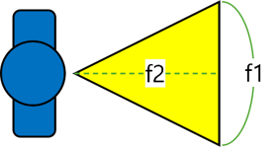 |  |  | f1 : 삼각형의 밑변 | 1 | 일반 | 가장 일반적인 타입
 |  |  | f2 : 삼각형의 높이 | 2 | 캐스팅 | 스킬 키 입력 시 캐스팅을 시작하고 캐스팅이 끝나면 스킬이 발동하는 타입
 |  |  | 범위 = f1 x f2 x 1/2 |  |  | v1 | 캐스팅 시간(s)
 |  |  |  | 3 | 차지 | 스킬 키를 누르고 있으면 차지를 시작하고 스킬 키를 떼는 순간 차지된 단계의 스킬이 발동하는 타입

 |  |  |  |  |  | v1 | 최대 차지량
 |  |  |  |  |  | v2 | 차지 중 방향 전환 각도 (중앙 기준 좌우)
1 | 사각형 |  |  | 4 | 콤보 | 하나의 스킬이지만 연속으로 사용해야 발동되는 스킬 타입. (재 입력 시간 동안 다른 행동을 하면 콤보가 풀린다.)
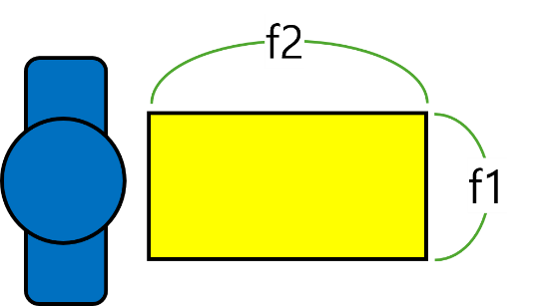 |  |  | f1 : 사각형의 가로
 |  |  | f2 : 사각형의 세로 |  |  | v1 | 최대 콤보 횟수
 |  |  | 범위 = f1 x f2 | 5 | 체인 | 스킬을 사용하면 연결된 다음 스킬이 사용가능해지는 타입. (연결된 모든 스킬을 사용한 후에 재사용 대기시간이 적용된다.) (재 입력 시간 동안에 다른 행동이 가능하다.)

 |  |  |  |  |  | v1 | 이전 스킬의 index
 |  |  |  |  |  | v2 | 다음 스킬의 index
2 | 원형 |  |  |  |  | v3 | 재 입력 시간
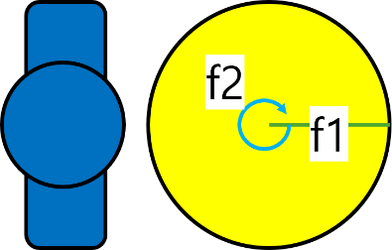 |  |  | f1 : 원의 반지름 | 6 | 홀딩 | 스킬 키를 누르고 있는 동안 스킬이 발동하는 타입.
 |  |  | f2 : 원의 중심각 (π는 3.14로 계산) |  |  | v1 | 최대 홀딩 시간
 |  |  | 범위 = 1/2 x f1^2 x f2 (f1=0, f2=0 : 자기 자신만 적용) | 7 | 토글 | 스킬 키를 누를 때 마다 ON/OFF가 변하는 타입. (스킬이 ON일 때 자원 지속 소모)
 |  |  |  |  |  | v1 | 자원 소모 시간 단위

